商品詳細画面
システム名 |  | アイエスエイプランECサイト |  |  |  |  | 作成日 |  | 2017/08/22 |  | 作成者 | 安尾 彩里
カテゴリ |  | 商品詳細画面 | 機能名称 |  |  |  | 更新日 |  | 2019-11-07 |  | 更新者 | 岩田 侑大

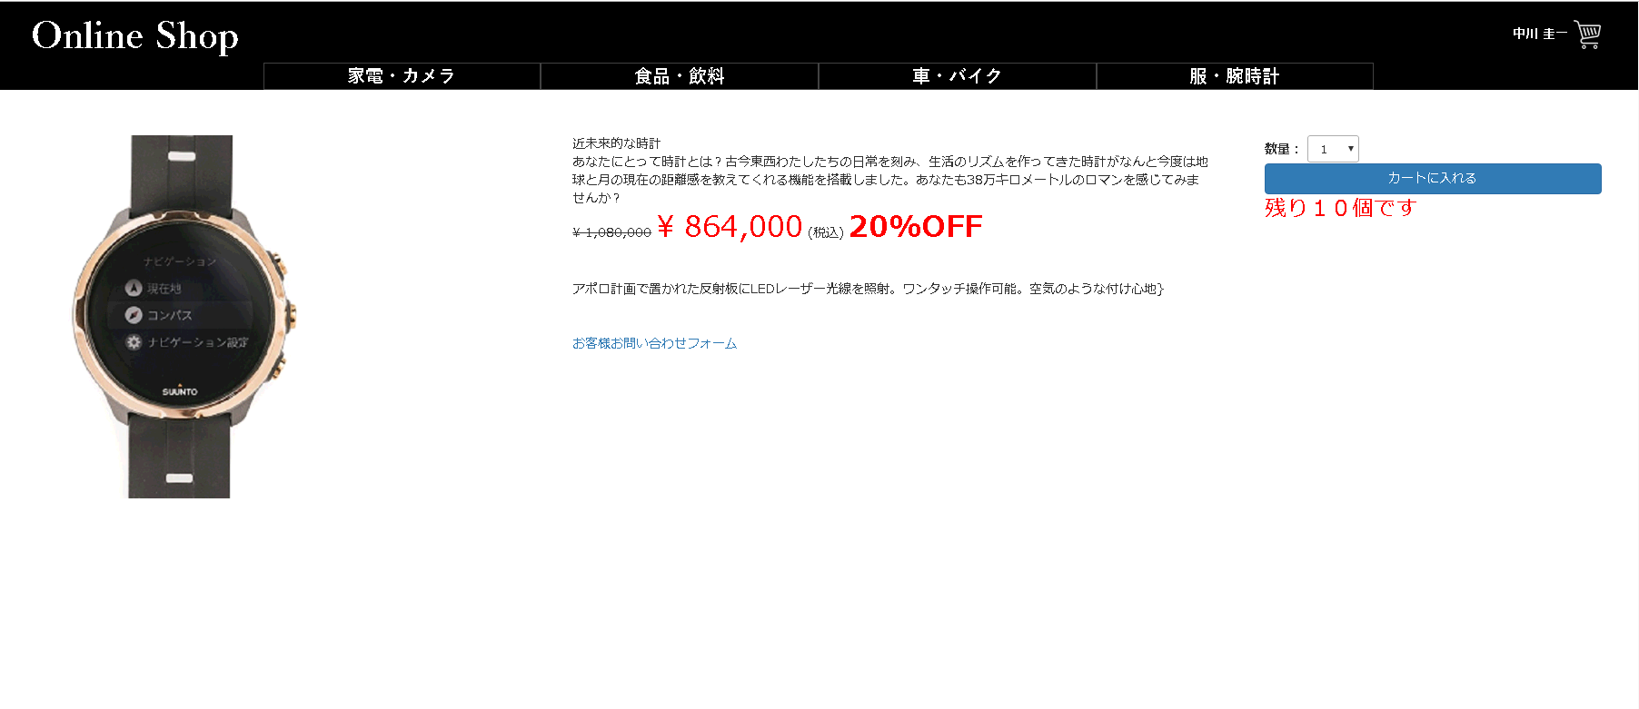
 | ■商品詳細画面
 |  |  |  | No. | 項目名 | オブジェクト |  | 内容
Online Shop
ユーザ ネーム
カテゴリー1
カテゴリー2
カテゴリー3
2
カテゴリー4
6
3
 |  |  |  | 1 | 商品写真 | image |  | 商品マスタテーブルより取得した、
 |  |  |  |  |  |  |  | 商品画像ファイル名から画像を設定

1
10
 |  |  |  | 2 | 商品名 |  |  | 商品マスタテーブルより取得した商品名を表示
7
９
4
8
 |  |  |  | 3 | 商品説明 |  |  | 商品マスタテーブルより取得した商品説明を表示

5
 |  |  |  | 4 | 販売単価(税込) |  |  | 商品マスタテーブルより取得した販売単価をもとに、
 |  |  |  |  |  |  |  | 税込計算した販売単価(税込)を表示
11
 |  |  |  | 5 | 製品仕様 |  |  | 商品マスタテーブルより取得した製品仕様を表示

 |  |  |  | 6 | 数量選択プルダウン | select box |  | 商品マスタテーブルより取得した在庫数量をプルダウンで選択

 |  |  |  | 7 | カートに入れるボタン | button |  | 決済画面へ遷移する

 |  |  |  | 8 | 在庫表示 |  |  | 在庫数が２０個以下の場合、在庫数を表示する。
 |  |  |  |  |  |  |  |  |  | 2019/11/07 JTM01 岩田侑大対応
 |  |  |  | 9 | 参考価格（税込み） |  |  | 商品マスタテーブルより取得した参考価格をもとに税込計算した
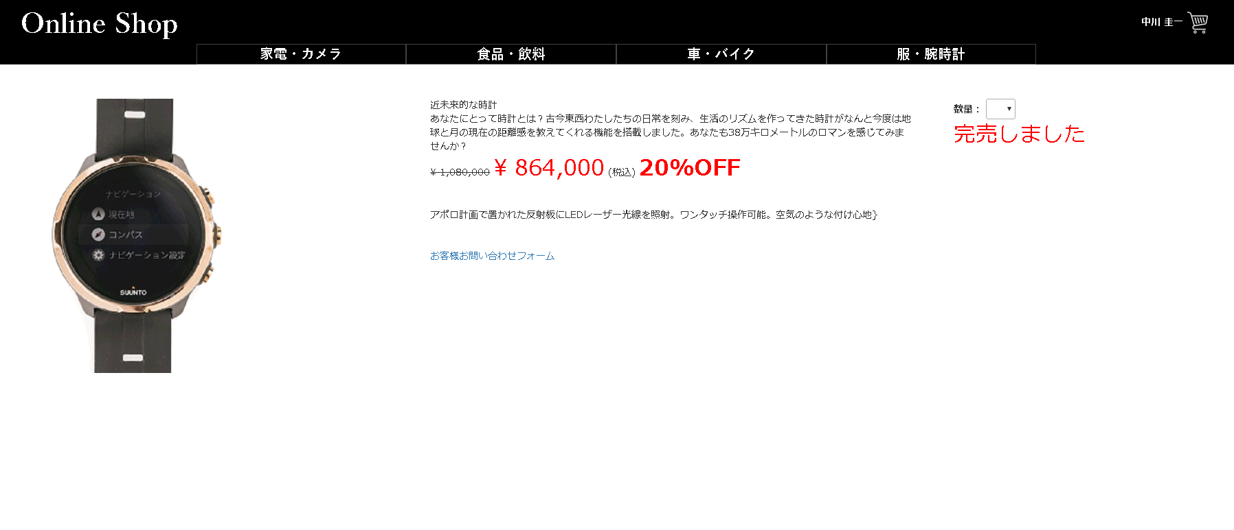
 |  |  |  |  |  |  |  | 参考価格（税込）を表示。
 |  |  |  |  |  |  |  |  |  | 2019/11/07 JTM07 岩田侑大対応
 |  |  |  | 10 | 割引率 |  |  | 商品マスタテーブルより取得した参考価格、販売単価をもとに計算した
 |  |  |  |  |  |  |  | 割引率を表示
 |  |  |  |  |  |  |  |  |  | 2019/11/07 JTM07 岩田侑大対応
 |  |  |  | 11 | 問い合わせフォームボタン |  |  | 押下することで問い合わせフォームへ遷移する。
12
 |  |  |  |  |  |  |  |  |  | 2019/11/14 JTM01 岩田侑大対応
 |  |  |  | 12 | 完売表示 |  |  | 在庫数が０個になるとカートに入れるボタンが配置されなくなり完売と
 |  |  |  |  |  |  |  | 表示される。
 |  |  |  |  |  |  |  |  |  | 2019/11/07 JTM01 岩田侑大対応

ⒸISA Plan, Inc.

